Dashboard
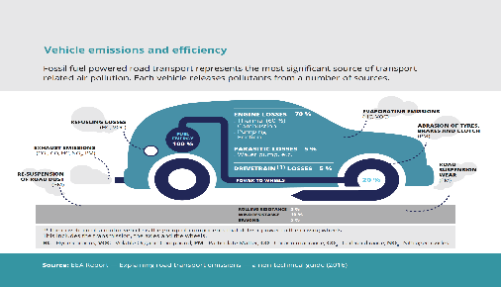
Prvý Dashboard, cestných emisií z vybraných európskych metropol za predošlých 5 rokov, od Atén po Viedeň

Označenia riadkov | Súčet z 2020 (tony CO2 ekv.) | Súčet z 2021 (tony CO2 ekv.) | Súčet z 2022 (tony CO2 ekv.) | Súčet z 2023 (tony CO2 ekv.) | Súčet z 2024 (tony CO2 ekv.)
Atény | 800000 | 790000 | 780000 | 770000 | 760000
Berlín | 780000 | 760000 | 740000 | 720000 | 700000
Dublin | 450000 | 445000 | 440000 | 435000 | 430000
Madrid | 720000 | 700000 | 680000 | 660000 | 640000
Paríž | 850000 | 820000 | 790000 | 760000 | 730000
Praha | 600000 | 590000 | 580000 | 570000 | 560000
Rím | 920000 | 900000 | 880000 | 860000 | 840000
Štokholm | 380000 | 375000 | 370000 | 365000 | 360000
Varšava | 650000 | 640000 | 630000 | 620000 | 610000
Viedeň | 580000 | 570000 | 560000 | 550000 | 540000
Celkový súčet | 6730000 | 6590000 | 6450000 | 6310000 | 6170000

 | Celkový objem emisií v tonách ekv. CO2 |  | 32,250,000.00

Graf pre znázornenie emisií najväčších metropol Európy za posledných 5 rokov

